画面遷移図(Admin)
Login画面
Four skill management画面

Reading Lession List 画面
Add New Reading Lession 画面
Vocabulary management画面

Listening Lession List画面
Add New Reading Lession 画面

All Vocabulary topic List画面
Add new vocabulary topic画面

Home
Writing Lession List画面
Add New Reading Lession 画面

All vocabulary lession list画面
Add new vocabulary lession画面

Speaking Lession List画面
Add New Reading Lession 画面

Exam Management 画面
Document Management画面

List TOEIC Exam画面
Add New TOEIC Exam画面
All document list画面
Add new document画面

List EILTS Exam画面
Add New EILTS Exam画面

All document category list画面
Add new document category画面

List TOEFL Exam画面
Add New TOEFL Exam画面

画面遷移図(Front)
メニュー「Reading」
Reading Select Level 画面

「初心者」ボタン
初心者 Reading Lession List 画面
Lession Select
Reading Exercise 画面

Login画面

「初級」ボタン
初級 Reading Lession List 画面
Lession Select
Reading Exercise 画面

メニュー「Vocabulary」

中級 Reading Lession List 画面
Lession Select
Reading Exercise 画面
Vocabulary Select Level 画面
「中級」ボタン
メニュー「Vocabulary」→ 「初心者」

ログイ
「上級」ボタン
上級 Reading Lession List 画面
Lession Select
Reading Exercise 画面
「初心者」ボタン
初心者 Vocabulary topic List 画面
Topic Select
Vocabulary lession list画面
Lession Select
Vocabulary exercise画面

メニュー「Listening」
Listening select level 画面

メニュー「Vocabulary」→ 「初級」
Home
「初心者」ボタン
初心者Listening Lession List 画面
Lession Select
Listening Exercise 画面
「初級」ボタン
Topic Select
初級 Vocabulary topic List 画面
Vocabulary lession list画面
Lession Select
Vocabulary exercise画面

「初級」ボタン
初級 Listening Lession List 画面
Lession Select
Listening Exercise 画面

メニュー「Vocabulary」→ 「中級」

「中級」ボタン
中級 Listening Lession List 画面
Lession Select
Listening Exercise 画面
「中級者」ボタン
中級 Vocabulary topic List 画面
Topic Select
Vocabulary lession list画面
Lession Select
Vocabulary exercise画面

「上級」ボタン
上級 Listening Lession List 画面
Lession Select
Listening Exercise 画面
メニュー「Document」

メニュー「Vocabulary」→ 「上級」
メニュー「writing」
「上級」ボタン
上級 Vocabulary topic List 画面
Topic Select
Vocabulary lession list画面
Lession Select
Vocabulary exercise画面
Writing select level 画面

「初心者」ボタン
Lession Select
初級 Writing Lession List 画面
Writing Exercise 画面

「初級」ボタン
Lession Select
初級 Writing Lession List 画面
Writing Exercise 画面

Lession Select
メニュー「TOEIC」
List TOEIC Exam画面
Exam Select
TOEIC Exam画面
Start button
Listening
Reading button
Reading
「中級」ボタン
中級 Writing Lession List 画面
Writing Exercise 画面

Document List画面

「上級」ボタン
上級 Writing Lession List 画面
Lession Select
Writing Exercise 画面
メニュー「EILTS」
List EILTS Exam画面
Exam Select
EILTS Exam画面
Document Select

メニュー「Speaking」
Speaking select level 画面

メニュー「TOEFL」
List TOEFL Exam画面
Exam Select
TOEFL Exam画面

Lession Select
「初心者」ボタン
初心者 Speaking Lession List 画面
Speaking Exercise 画面

Document download画面
「初級」ボタン
初級 Speaking Lession List 画面
Lession Select
Speaking Exercise 画面

「中級」ボタン
中級 Speaking Lession List 画面
Lession Select
Speaking Exercise 画面

「上級」ボタン
上級 Speaking Lession List 画面
Lession Select
Speaking Exercise 画面

Exercise List
No | Exercise name | 詳細 | イメージ | 機能 | 重要度
1 | Text | 知識がtextで表示させる | 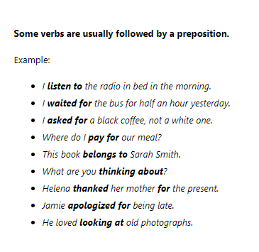 | ckeditor使用
2 | Matching | 文を２分に切って最適な文をマッチングする。 文の部分をドラッグとドロップする
3 | Fill | 空白のところに最適な単語を入力する
4 | Select character | 最適な単語を入力する | 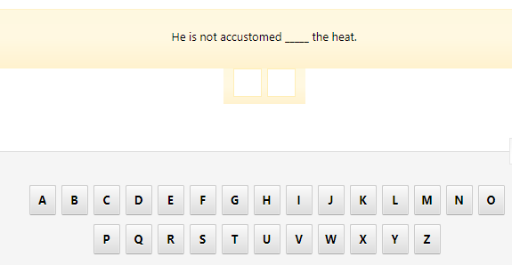
5 | Grouping | 同じテーマで単語をグループする | 
6 | Stressed syllable | 強調された音節を選択する
7 | multiple choice | 最適な選択肢を選択する | 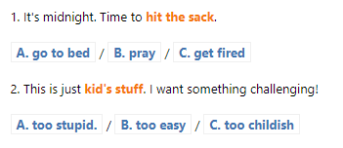
8 | multiple choice | 最適な選択肢を選択する | 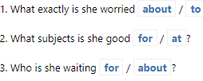
9 | arrange word fill | 単語並び替え、最適な文を作る （入力） | 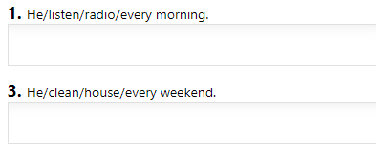
10 | arrange word drag drop | 単語並び替え、最適な文を作る （ドラッグ＆ドロップ） | 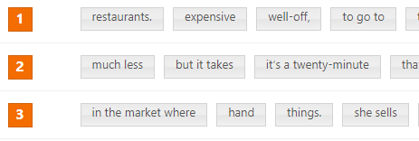
11 | complete sentence | 最適な位置にドロップする | 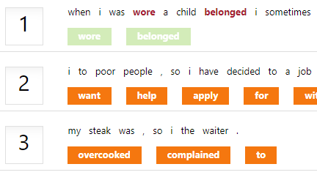
12 | multiple choice check | 最適な選択肢を選択する | 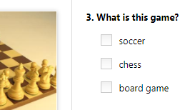
13 | matching image box |  | 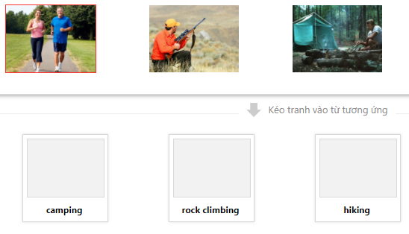
14 | complete sentence |  | 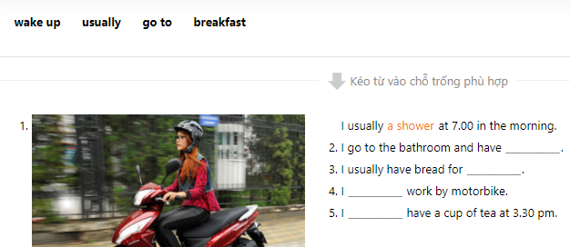
15 | Listen&Speak |  | 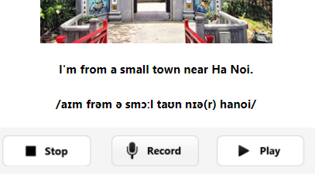
16 | Stressed syllable② |  | 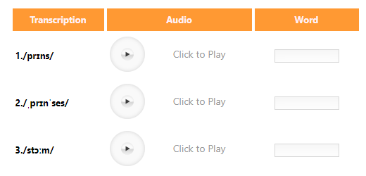
17 | 聴解① |  | 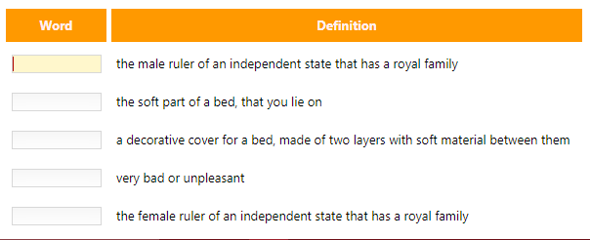
18 | listen and fill |  | 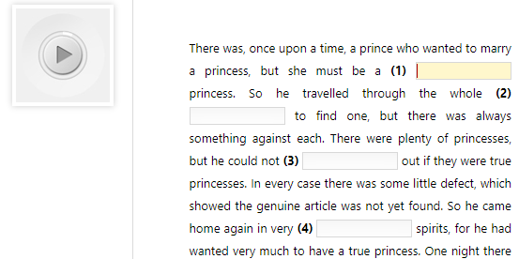
19 | 並び替え | 話の正しい流れを並び替え | 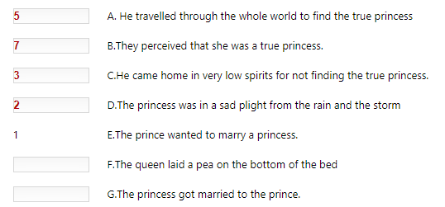
20 | True false | 短文を読んで、この質問は短文の内容に比べて正しいかどうか選択する | 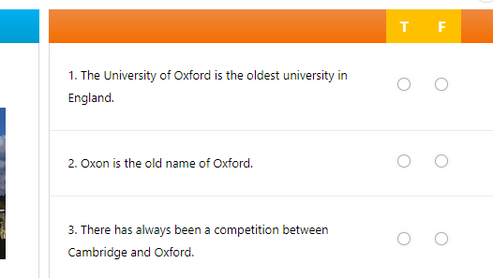
21 | join two sentences | 2文→１文 | 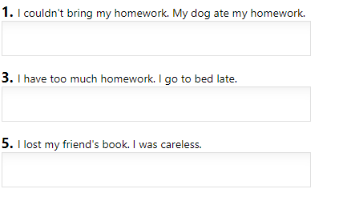
22 | game Crossword puzzle | ヒントがあって、正解な単語を入力する | 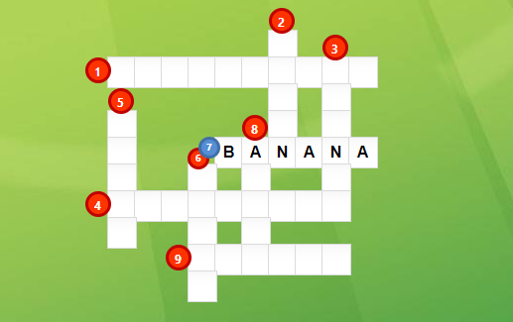
23 |  | 正しい単語に並び替え | 